cronoprogramma
Modello Allegato C - Cronoprogramma l.r. 9/23 art. 5 rev. 01
Legge regionale 3 marzo 2023, n. 9, art. 5 “Valorizzazione del pluralismo culturale, linguistico e storico” – DPReg n. 170 del 3 ottobre 2023 “Regolamento recante criteri e modalità per la concessione di contributi in materia di valorizzazione del pluralismo culturale, linguistico e storico, in attuazione degli articoli 5, comma 3, e 16 della legge regionale 3 marzo 2023, n. 9 (Sistema integrato di interventi in materia di immigrazione)”. |  |  |  |  |  |  |  |  |  |  | 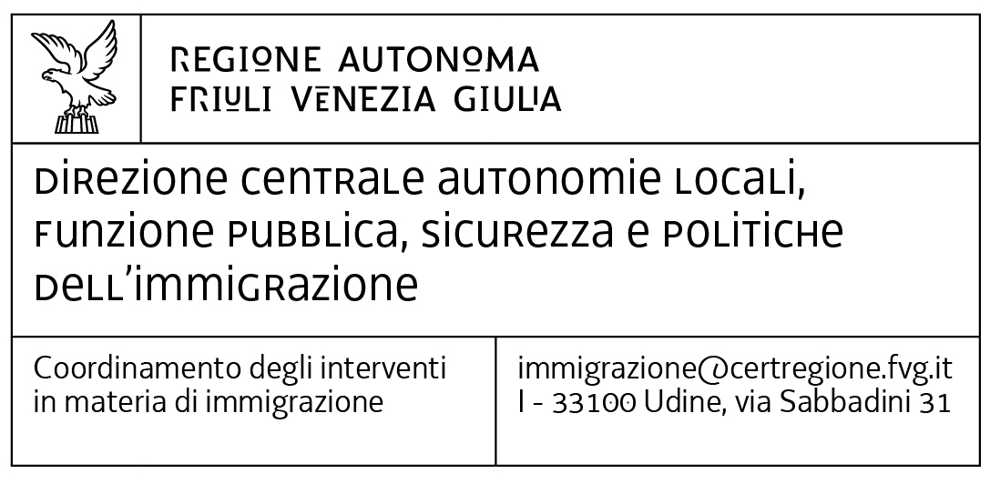
Periodo progettuale dal … al..

Azione/ Attività | mese inizio | durata mesi | 1 | 2 | 3 | 4 | 5 | 6 | 7 | 8 | 9 | 10 | 11 | 12 | 13 | 14 | 15 | 16
 |  |  | …. | …. | …. | …. | …. | …. | …. | …. | …. | …. | …. | …. | …. | …. | … | ….
…...
…...
…...
…...
…...
…...
…...
…...
…...
…...
…...
…...
…...
…...
…...
…...
…...
…...
…...
…...
…...
…...
…...
…...
…...

Guida alla compilazione
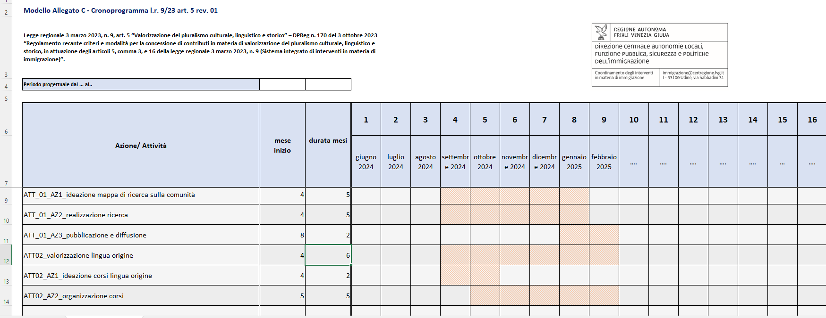
Il cronoprogramma viene generato in automatico, vanno inserite le informazioni di seguito specificate

Periodo progettuale dal … al.. Indicare il periodo di realizzazione del progetto da (cella C6) a (cella D6).

Attività/azione (colonna B) Descrivere per ogni attività prevista (art. 5 del Regolamento) le relative azioni e le tempistiche

Mese inizio (colonna C) Indicare il mese di inizio (numero decimale) dell'azione o dell'attività

Durata mesi (colonna D) Indicare la durata (in mesi, numero decimale) dell'azione o dell'attività

N.B. compilare le celle E7 -T7 con la denominazione di mesi

Esempio di generazione cronoprogramma

